05 成本测算明细
成本科目/测算明细 | 测算基础信息 |  |  | 含量/系数 |  |  | 工程量 |  | 综合单价 |  | 测算成本(E=C*D) (万元) | 相对建筑 面积(I) (㎡) | 相对建筑 面积单方 (J=E/I) (元/㎡) | 相对建造 面积(K) (㎡) | 相对建造 面积单方 (L=E/K) (元/㎡) | 备注 | 成本属性
 | 说明 | 值(A) | 单位 | 说明 | 值(B) | 单位 | 值(C=A*B) | 单位 | 值(D) | 单位
03建安 |  | 55,399.37 |  |  |  |  |  |  |  |  | 50,259.28 | 55,399.37 | 9,072.17 | 56,314.37 | 8,924.77
03.01前期工程 | 总建筑面积 | 55,399.37 | ㎡ |  |  |  |  |  |  |  | 308.61 | 55,399.37 | 55.71 | 56,314.37 | 54.80 |  | 暂定
03.01.01临时供水 | 总建筑面积 | 55,399.37 | ㎡ |  |  |  |  |  |  |  | 1.11 | 55,399.37 | 0.20 | 56,314.37 | 0.20
03.01.02临时排水 | 总建筑面积 | 55,399.37 | ㎡ |  |  |  |  |  |  |  | 0.00 | 55,399.37 | 0.00 | 56,314.37 | 0.00
03.01.03临时供电 | 总建筑面积 | 55,399.37 | ㎡ |  |  |  |  |  |  |  | 60.00 | 55,399.37 | 10.83 | 56,314.37 | 10.65
03.01.04临时设施 | 总建筑面积 | 55,399.37 | ㎡ |  |  |  |  |  |  |  | 71.50 | 55,399.37 | 12.91 | 56,314.37 | 12.70
03.01.05临时道路 | 总建筑面积 | 55,399.37 | ㎡ |  |  |  |  |  |  |  | 57.00 | 55,399.37 | 10.29 | 56,314.37 | 10.12
03.01.06临时围墙 | 总建筑面积 | 55,399.37 | ㎡ |  |  |  |  |  |  |  | 119.00 | 55,399.37 | 21.48 | 56,314.37 | 21.13
03.01.07场地平整清理工程 | 总建筑面积 | 55,399.37 | ㎡ |  |  |  |  |  |  |  | 0.00 | 55,399.37 | 0.00 | 56,314.37 | 0.00
03.01.08白蚁防治工程 | 总建筑面积 | 55,399.37 | ㎡ |  |  |  |  |  |  |  | 0.00 | 55,399.37 | 0.00 | 56,314.37 | 0.00
03.01.09临时看护工程 | 总建筑面积 | 55,399.37 | ㎡ |  |  |  |  |  |  |  | 0.00 | 55,399.37 | 0.00 | 56,314.37 | 0.00
03.01.10红线内管道改造 | 总建筑面积 | 55,399.37 | ㎡ |  |  |  |  |  |  |  | 0.00 | 55,399.37 | 0.00 | 56,314.37 | 0.00
03.01.11人防军事设施清除 | 总建筑面积 | 55,399.37 | ㎡ |  |  |  |  |  |  |  | 0.00 | 55,399.37 | 0.00 | 56,314.37 | 0.00
03.01.12其他前期工程 | 总建筑面积 | 55,399.37 | ㎡ |  |  |  |  |  |  |  | 0.00 | 55,399.37 | 0.00 | 56,314.37 | 0.00
03.02桩基础工程 | 总建筑面积 | 55,399.37 | ㎡ |  |  |  |  |  |  |  | 650.78 | 55,399.37 | 117.47 | 56,314.37 | 115.56 |  | 暂定
03.02.01桩基工程 | 总建筑面积 | 55,399.37 | ㎡ |  |  |  |  |  |  |  | 650.78 | 55,399.37 | 117.47 | 56,314.37 | 115.56
03.02.02桩基检测 | 总建筑面积 | 55,399.37 | ㎡ |  |  |  |  |  |  |  | 0.00 | 55,399.37 | 0.00 | 56,314.37 | 0.00
03.02.03沉降观测工程 | 总建筑面积 | 55,399.37 | ㎡ |  |  |  |  |  |  |  | 0.00 | 55,399.37 | 0.00 | 56,314.37 | 0.00
03.02.04其他 | 总建筑面积 | 55,399.37 | ㎡ |  |  |  |  |  |  |  | 0.00 | 55,399.37 | 0.00 | 56,314.37 | 0.00
03.03岩土工程 | 总建筑面积 | 55,399.37 | ㎡ |  |  |  |  |  |  |  | 2,308.88 | 55,399.37 | 416.77 | 56,314.37 | 410.00 |  | 暂定
03.03.01土方工程 | 总建筑面积 | 55,399.37 | ㎡ |  |  |  |  |  |  |  | 1,408.88 | 55,399.37 | 254.31 | 56,314.37 | 250.18
03.03.02支护工程 | 总建筑面积 | 55,399.37 | ㎡ |  |  |  |  |  |  |  | 900.00 | 55,399.37 | 162.46 | 56,314.37 | 159.82
03.03.03挡墙工程 | 总建筑面积 | 55,399.37 | ㎡ |  |  |  |  |  |  |  | 0.00 | 55,399.37 | 0.00 | 56,314.37 | 0.00
03.03.04地基处理 | 总建筑面积 | 55,399.37 | ㎡ |  |  |  |  |  |  |  | 0.00 | 55,399.37 | 0.00 | 56,314.37 | 0.00
03.03.05其他 | 总建筑面积 | 55,399.37 | ㎡ |  |  |  |  |  |  |  | 0.00 | 55,399.37 | 0.00 | 56,314.37 | 0.00
03.04单体工程 | 总建筑面积 | 55,399.37 | ㎡ |  |  |  |  |  |  |  | 26,199.84 | 55,399.37 | 4,729.27 | 56,314.37 | 4,652.43
地下室其他(住宅) | 建筑面积（业态） | 27,824.00 | ㎡ |  |  |  |  |  |  |  | 12,598.18 | 27,824.00 | 4,527.81 | 27,824.00 | 4,527.81
03.04.01建筑工程 | 建筑面积（业态） | 27,824.00 | ㎡ |  |  |  |  |  |  |  | 5,886.37 | 27,824.00 | 2,115.57 | 27,824.00 | 2,115.57 |  | 固定
03.04.02人防工程 | 建筑面积（业态） | 27,824.00 | ㎡ |  |  |  |  |  |  |  | 50.50 | 27,824.00 | 18.15 | 27,824.00 | 18.15 |  | 固定
03.04.03防水工程 | 建筑面积（业态） | 27,824.00 | ㎡ |  |  |  |  |  |  |  | 441.71 | 27,824.00 | 158.75 | 27,824.00 | 158.75 |  | 固定
03.04.04防火门工程 | 建筑面积（业态） | 27,824.00 | ㎡ |  |  |  |  |  |  |  | 136.39 | 27,824.00 | 49.02 | 27,824.00 | 49.02 |  | 固定
03.04.05其他门窗工程 | 建筑面积（业态） | 27,824.00 | ㎡ |  |  |  |  |  |  |  | 0.00 | 27,824.00 | 0.00 | 27,824.00 | 0.00 |  | 固定
03.04.06常规机电工程 | 建筑面积（业态） | 27,824.00 | ㎡ |  |  |  |  |  |  |  | 737.72 | 27,824.00 | 265.14 | 27,824.00 | 265.14 |  | 固定
03.04.07消防工程 | 建筑面积（业态） | 27,824.00 | ㎡ |  |  |  |  |  |  |  | 468.58 | 27,824.00 | 168.41 | 27,824.00 | 168.41 |  | 固定
03.04.08钢结构工程 | 建筑面积（业态） | 27,824.00 | ㎡ |  |  |  |  |  |  |  | 0.00 | 27,824.00 | 0.00 | 27,824.00 | 0.00 |  | 固定
03.04.09入户门工程 | 建筑面积（业态） | 27,824.00 | ㎡ |  |  |  |  |  |  |  | 0.00 | 27,824.00 | 0.00 | 27,824.00 | 0.00 |  | 弹性
03.04.10外立面门窗工程 | 建筑面积（业态） | 27,824.00 | ㎡ |  |  |  |  |  |  |  | 0.00 | 27,824.00 | 0.00 | 27,824.00 | 0.00 |  | 弹性
03.04.11外墙保温工程 | 建筑面积（业态） | 27,824.00 | ㎡ |  |  |  |  |  |  |  | 0.00 | 27,824.00 | 0.00 | 27,824.00 | 0.00 |  | 固定
03.04.12外立面装饰工程 | 建筑面积（业态） | 27,824.00 | ㎡ |  |  |  |  |  |  |  | 190.72 | 27,824.00 | 68.55 | 27,824.00 | 68.55 |  | 弹性
03.04.13栏杆工程 | 建筑面积（业态） | 27,824.00 | ㎡ |  |  |  |  |  |  |  | 0.00 | 27,824.00 | 0.00 | 27,824.00 | 0.00 |  | 弹性
03.04.14公共部位装饰工程 | 建筑面积（业态） | 27,824.00 | ㎡ |  |  |  |  |  |  |  | 4,474.76 | 27,824.00 | 1,608.24 | 27,824.00 | 1,608.24 |  | 弹性
03.04.15大堂门工程 | 建筑面积（业态） | 27,824.00 | ㎡ |  |  |  |  |  |  |  | 30.00 | 27,824.00 | 10.78 | 27,824.00 | 10.78 |  | 固定
03.04.16空调工程 | 建筑面积（业态） | 27,824.00 | ㎡ |  |  |  |  |  |  |  | 0.00 | 27,824.00 | 0.00 | 27,824.00 | 0.00 |  | 固定
03.04.18中水系统工程 | 建筑面积（业态） | 27,824.00 | ㎡ |  |  |  |  |  |  |  | 0.00 | 27,824.00 | 0.00 | 27,824.00 | 0.00 |  | 固定
03.04.19采暖工程 | 建筑面积（业态） | 27,824.00 | ㎡ |  |  |  |  |  |  |  | 0.00 | 27,824.00 | 0.00 | 27,824.00 | 0.00 |  | 固定
03.04.20安防系统 | 建筑面积（业态） | 27,824.00 | ㎡ |  |  |  |  |  |  |  | 0.00 | 27,824.00 | 0.00 | 27,824.00 | 0.00 |  | 弹性
03.04.23电梯工程 | 建筑面积（业态） | 27,824.00 | ㎡ |  |  |  |  |  |  |  | 0.00 | 27,824.00 | 0.00 | 27,824.00 | 0.00 |  | 弹性
03.04.24地坪处理工程 | 建筑面积（业态） | 27,824.00 | ㎡ |  |  |  |  |  |  |  | 88.31 | 27,824.00 | 31.74 | 27,824.00 | 31.74 |  | 固定
03.04.25交通标识工程 | 建筑面积（业态） | 27,824.00 | ㎡ |  |  |  |  |  |  |  | 33.72 | 27,824.00 | 12.12 | 27,824.00 | 12.12 |  | 固定
03.04.26太阳能热水器 | 建筑面积（业态） | 27,824.00 | ㎡ |  |  |  |  |  |  |  | 0.00 | 27,824.00 | 0.00 | 27,824.00 | 0.00 |  | 固定
03.04.27外遮阳工程 | 建筑面积（业态） | 27,824.00 | ㎡ |  |  |  |  |  |  |  | 0.00 | 27,824.00 | 0.00 | 27,824.00 | 0.00 |  | 固定
03.04.28泛光照明工程 | 建筑面积（业态） | 27,824.00 | ㎡ |  |  |  |  |  |  |  | 0.00 | 27,824.00 | 0.00 | 27,824.00 | 0.00 |  | 固定
03.04.29停车场管理系统 | 建筑面积（业态） | 27,824.00 | ㎡ |  |  |  |  |  |  |  | 17.64 | 27,824.00 | 6.34 | 27,824.00 | 6.34 |  | 固定
03.04.30机械停车工程 | 建筑面积（业态） | 27,824.00 | ㎡ |  |  |  |  |  |  |  | 0.00 | 27,824.00 | 0.00 | 27,824.00 | 0.00 |  | 固定
03.04.31其他装饰工程 | 建筑面积（业态） | 27,824.00 | ㎡ |  |  |  |  |  |  |  | 0.00 | 27,824.00 | 0.00 | 27,824.00 | 0.00 |  | 固定
03.04.32室内环境监测（毛坯部分） | 建筑面积（业态） | 27,824.00 | ㎡ |  |  |  |  |  |  |  | 0.00 | 27,824.00 | 0.00 | 27,824.00 | 0.00 |  | 固定
03.04.33其他 | 建筑面积（业态） | 27,824.00 | ㎡ |  |  |  |  |  |  |  | 41.74 | 27,824.00 | 15.00 | 27,824.00 | 15.00 |  | 固定
$pname1$ | 建筑面积（业态） | 0.00 | ㎡ |  |  |  |  |  |  |  | 0.00 | 0.00 | 0.00 | 0.00 | 0.00
03.04.01建筑工程 | 建筑面积（业态） | 0.00 | ㎡ |  |  |  |  |  |  |  | 0.00 | 0.00 | 0.00 | 0.00 | 0.00 |  | 固定
03.04.02人防工程 | 建筑面积（业态） | 0.00 | ㎡ |  |  |  |  |  |  |  | 0.00 | 0.00 | 0.00 | 0.00 | 0.00 |  | 固定
03.04.03防水工程 | 建筑面积（业态） | 0.00 | ㎡ |  |  |  |  |  |  |  | 0.00 | 0.00 | 0.00 | 0.00 | 0.00 |  | 固定
03.04.04防火门工程 | 建筑面积（业态） | 0.00 | ㎡ |  |  |  |  |  |  |  | 0.00 | 0.00 | 0.00 | 0.00 | 0.00 |  | 固定
03.04.05其他门窗工程 | 建筑面积（业态） | 0.00 | ㎡ | 0 |  |  |  |  |  |  | 0.00 | 0.00 | 0.00 | 0.00 | 0.00 |  | 固定
03.04.06常规机电工程 | 建筑面积（业态） | 0.00 | ㎡ |  |  |  |  |  |  |  | 0.00 | 0.00 | 0.00 | 0.00 | 0.00 |  | 固定
03.04.07消防工程 | 建筑面积（业态） | 0.00 | ㎡ |  |  |  |  |  |  |  | 0.00 | 0.00 | 0.00 | 0.00 | 0.00 |  | 固定
03.04.08钢结构工程 | 建筑面积（业态） | 0.00 | ㎡ |  |  |  |  |  |  |  | 0.00 | 0.00 | 0.00 | 0.00 | 0.00 |  | 固定
03.04.09入户门工程 | 建筑面积（业态） | 0.00 | ㎡ |  |  |  |  |  |  |  | 0.00 | 0.00 | 0.00 | 0.00 | 0.00 |  | 弹性
...
成本科目/测算明细 | 测算基础信息 |  |  | 含量/系数 |  |  | 工程量 |  | 综合单价 |  | 测算成本(E=C*D) (万元) | 相对建筑 面积(I) (㎡) | 相对建筑 面积单方 (J=E/I) (元/㎡) | 相对建造 面积(K) (㎡) | 相对建造 面积单方 (L=E/K) (元/㎡) | 备注 | 成本属性
 | 说明 | 值(A) | 单位 | 说明 | 值(B) | 单位 | 值(C=A*B) | 单位 | 值(D) | 单位
03.04.07消防工程 | 建筑面积（业态） | 13,009.14 | ㎡ |  |  |  |  |  |  |  | 26.60 | 13,009.14 | 20.45 | 13,009.14 | 20.45 |  | 固定
03.04.08钢结构工程 | 建筑面积（业态） | 13,009.14 | ㎡ |  |  |  |  |  |  |  | 0.00 | 13,009.14 | 0.00 | 13,009.14 | 0.00 |  | 固定
03.04.09入户门工程 | 建筑面积（业态） | 13,009.14 | ㎡ |  |  |  |  |  |  |  | 191.66 | 13,009.14 | 147.32 | 13,009.14 | 147.32 |  | 弹性
03.04.10外立面门窗工程 | 建筑面积（业态） | 13,009.14 | ㎡ |  |  |  |  |  |  |  | 983.49 | 13,009.14 | 756.00 | 13,009.14 | 756.00 | 2193.60 | 弹性 | 外立面单方
03.04.11外墙保温工程 | 建筑面积（业态） | 13,009.14 | ㎡ |  |  |  |  |  |  |  | 105.63 | 13,009.14 | 81.20 | 13,009.14 | 81.20 |  | 固定
03.04.12外立面装饰工程 | 建筑面积（业态） | 13,009.14 | ㎡ |  |  |  |  |  |  |  | 1,828.15 | 13,009.14 | 1,405.28 | 13,009.14 | 1,405.28 |  | 弹性
03.04.13栏杆工程 | 建筑面积（业态） | 13,009.14 | ㎡ |  |  |  |  |  |  |  | 27.04 | 13,009.14 | 20.79 | 13,009.14 | 20.79 |  | 弹性
03.04.14公共部位装饰工程 | 建筑面积（业态） | 13,009.14 | ㎡ |  |  |  |  |  |  |  | 66.66 | 13,009.14 | 51.24 | 13,009.14 | 51.24 |  | 弹性
03.04.15大堂门工程 | 建筑面积（业态） | 13,009.14 | ㎡ |  |  |  |  |  |  |  | 15.00 | 13,009.14 | 11.53 | 13,009.14 | 11.53 |  | 固定

03.04.16空调工程 | 建筑面积（业态） | 13,009.14 | ㎡ |  |  |  |  |  |  |  | 0.00 | 13,009.14 | 0.00 | 13,009.14 | 0.00 |  | 固定
03.04.17直饮水系统工程 | 建筑面积（业态） | 13,009.14 | ㎡ |  |  |  |  |  |  |  | 0.00 | 13,009.14 | 0.00 | 13,009.14 | 0.00 |  | 固定
03.04.18中水系统工程 | 建筑面积（业态） | 13,009.14 | ㎡ |  |  |  |  |  |  |  | 0.00 | 13,009.14 | 0.00 | 13,009.14 | 0.00 |  | 固定
03.04.19采暖工程 | 建筑面积（业态） | 13,009.14 | ㎡ |  |  |  |  |  |  |  | 0.00 | 13,009.14 | 0.00 | 13,009.14 | 0.00 |  | 固定
03.04.20安防系统 | 建筑面积（业态） | 13,009.14 | ㎡ |  |  |  |  |  |  |  | 69.01 | 13,009.14 | 53.04 | 13,009.14 | 53.04 |  | 弹性
03.04.21有线电视工程 | 建筑面积（业态） | 13,009.14 | ㎡ |  |  |  |  |  |  |  | 17.47 | 13,009.14 | 13.43 | 13,009.14 | 13.43 |  | 固定
03.04.22电信及网络系统工程 | 建筑面积（业态） | 13,009.14 | ㎡ |  |  |  |  |  |  |  | 12.09 | 13,009.14 | 9.30 | 13,009.14 | 9.30 |  | 固定
03.04.23电梯工程 | 建筑面积（业态） | 13,009.14 | ㎡ |  |  |  |  |  |  |  | 293.22 | 13,009.14 | 225.40 | 13,009.14 | 225.40 |  | 弹性
03.04.24地坪处理工程 | 建筑面积（业态） | 13,009.14 | ㎡ |  |  |  |  |  |  |  | 0.00 | 13,009.14 | 0.00 | 13,009.14 | 0.00 |  | 固定
03.04.25交通标识工程 | 建筑面积（业态） | 13,009.14 | ㎡ |  |  |  |  |  |  |  | 0.00 | 13,009.14 | 0.00 | 13,009.14 | 0.00 |  | 固定
03.04.26太阳能热水器 | 建筑面积（业态） | 13,009.14 | ㎡ |  |  |  |  |  |  |  | 35.55 | 13,009.14 | 27.33 | 13,009.14 | 27.33 |  | 固定
03.04.27外遮阳工程 | 建筑面积（业态） | 13,009.14 | ㎡ |  |  |  |  |  |  |  | 0.00 | 13,009.14 | 0.00 | 13,009.14 | 0.00 |  | 固定
03.04.28泛光照明工程 | 建筑面积（业态） | 13,009.14 | ㎡ |  |  |  |  |  |  |  | 31.93 | 13,009.14 | 24.55 | 13,009.14 | 24.55 |  | 固定
03.04.29停车场管理系统 | 建筑面积（业态） | 13,009.14 | ㎡ |  |  |  |  |  |  |  | 0 | 13,009.14 | 0.00 | 13,009.14 | 0.00 |  | 固定
03.04.30机械停车工程 | 建筑面积（业态） | 13,009.14 | ㎡ |  |  |  |  |  |  |  | 0 | 13,009.14 | 0.00 | 13,009.14 | 0.00 |  | 固定
03.04.31其他装饰工程 | 建筑面积（业态） | 13,009.14 | ㎡ |  |  |  |  |  |  |  | 0.00 | 13,009.14 | 0.00 | 13,009.14 | 0.00 |  | 固定
03.04.32室内环境监测（毛坯部分） | 建筑面积（业态） | 13,009.14 | ㎡ |  |  |  |  |  |  |  | 0.00 | 13,009.14 | 0.00 | 13,009.14 | 0.00 |  | 固定
03.04.33其他 | 建筑面积（业态） | 13,009.14 | ㎡ |  |  |  |  |  |  |  | 39.03 | 13,009.14 | 30.00 | 13,009.14 | 30.00 |  | 固定
小高层 | 建筑面积（业态） | 13,985.20 | ㎡ |  |  |  |  |  |  |  | 6,662.37 | 13,985.20 | 4,763.87 | 14,900.20 | 4,471.33
03.04.01建筑工程 | 建筑面积（业态） | 13,985.20 | ㎡ |  |  |  |  |  |  |  | 1,874.23 | 13,985.20 | 1,340.15 | 14,900.20 | 1,257.85 |  | 固定
03.04.02人防工程 | 建筑面积（业态） | 13,985.20 | ㎡ |  |  |  |  |  |  |  | 0.00 | 13,985.20 | 0.00 | 14,900.20 | 0.00 |  | 固定
03.04.03防水工程 | 建筑面积（业态） | 13,985.20 | ㎡ |  |  |  |  |  |  |  | 104.88 | 13,985.20 | 74.99 | 14,900.20 | 70.38 |  | 固定
03.04.04防火门工程 | 建筑面积（业态） | 13,985.20 | ㎡ |  |  |  |  |  |  |  | 18.08 | 13,985.20 | 12.93 | 14,900.20 | 12.14 |  | 固定
03.04.05其他门窗工程 | 建筑面积（业态） | 13,985.20 | ㎡ |  |  |  |  |  |  |  | 0.00 | 13,985.20 | 0.00 | 14,900.20 | 0.00 |  | 固定
03.04.06常规机电工程 | 建筑面积（业态） | 13,985.20 | ㎡ |  |  |  |  |  |  |  | 272.24 | 13,985.20 | 194.66 | 14,900.20 | 182.71 |  | 固定
03.04.07消防工程 | 建筑面积（业态） | 13,985.20 | ㎡ |  |  |  |  |  |  |  | 58.39 | 13,985.20 | 41.75 | 14,900.20 | 39.19 |  | 固定
03.04.08钢结构工程 | 建筑面积（业态） | 13,985.20 | ㎡ |  |  |  |  |  |  |  | 0.00 | 13,985.20 | 0.00 | 14,900.20 | 0.00 |  | 固定
...

PC 增量测算
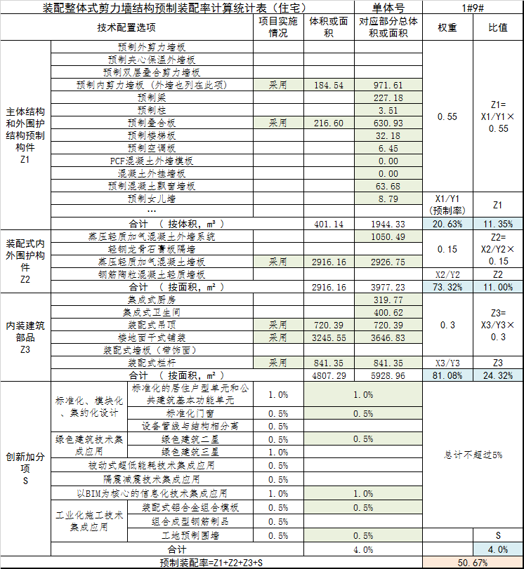
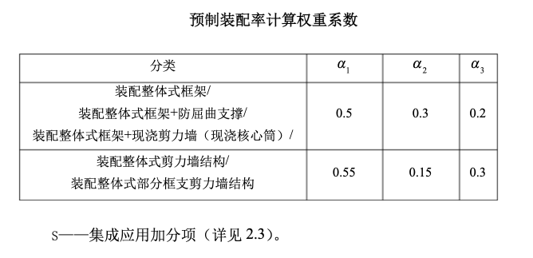
装配整体式剪力墙结构预制装配率计算统计表（住宅）
技术配置选项 |  |  | 项目实施情况 | 体积或者面积 | 对应部分总体积或面积 | 权重 | 比值
主体结构和 外围护结构 预制构件 Z1 | 预制外剪力墙板
 | 预制夹心保温外墙板
 | 预制双层叠合剪力墙板
 | 预制内剪力墙板（含外墙） |  | 采用 | 184.54
 | 预制梁
 | 预制叠合板 |  | 采用
 | 预制楼梯板
 | 预制阳台板
 | 预制空调板
 | PCF 混凝土外墙模板
 | 混凝土外挂墙板
 | 预制混凝土飘窗墙板
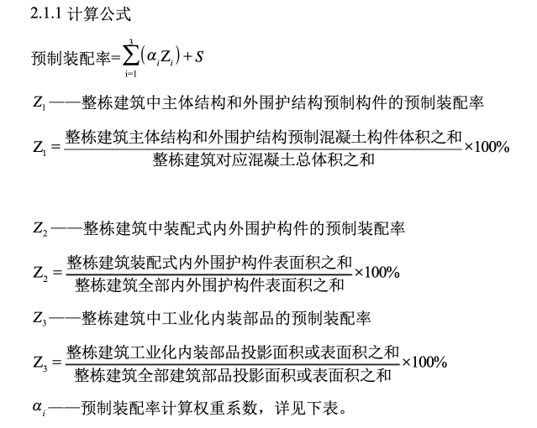
 | 预制女儿墙
 | 合计（X1/Y1） |  |  | 合计 X1 | 合计 Y1
装配式内外围护构件 Z2 | 蒸压轻质加气混凝土外墙系统
 | 轻钢龙骨石膏板隔墙
 | 蒸压轻质加气混凝土墙板
 | 钢筋陶粒混凝土轻质墙板
 | 合计（X2/Y2） |  |  | 合计 X2 | 合计 Y2
内装建筑部品 Z3 | 集成式厨房
 | 集成式卫生间
 | 装配式吊顶
 | 楼地面干式铺装
 | 装配式墙板（带饰面）
 |  | 装配式栏杆
 | 合计（X3/Y3） |  |  | 合计 X3 | 合计 Y3
创新加分项- S | 标准化、 模块化、 集约化设 计 | 标准化的居住户型单元和公共建筑基本功 能单元 | 采用 |  |  | 1% | 不超过5%
 |  | 标准化门窗 | 采用 |  |  | 0.50%
 |  | 设备管线与结构相分离 |  |  |  | 0.50%
 | 绿色建筑 技术集成 应用 | 绿色建筑二星 | 采用 |  |  | 0.50%
 |  | 绿色建筑三星 |  |  |  | 1%
 | 被动式超低能耗技术集成应用 |  |  |  |  | 0.50%
 | 隔震减震技术集成应用 |  |  |  |  | 0.50%
 | 以 BIM 为核心的信息化技术集成 应用 |  | 采用 |  |  | 1%
 | 工业化施 工技术集 成应用 | 工地预制围墙（道路 板） | 采用 |  |  | 0.50%
 |  | 封闭式板式木组件 |  |  |  | 0.50%
 |  | 预制空间模块木组件 |  |  |  | 0.50%
预制装配率 =Z1+Z2+Z3+S
 |  |  |  |  |  |  |  | 劳动路含量 |  |  |  |  | 劳动路含量 |  |  |  |  | 劳动路含量 |  |  |  |  | 劳动路含量
项目 | 业态 | 楼栋编号 | 地上楼栋面积 | 预制装配式总体积 | 新三板总体积 | 预制装配率50%单方价差 | 预制装配率约30%单方价差 | PC叠合板板含阳台板工程量 | PC板单价 | 传统现浇板单价 | PC板价单价差 | PC板单方差 | PC楼梯工程量 | PC楼梯单价 | 传统现浇楼梯单价 | PC楼梯单价差 | PC楼梯单方差 | ALC隔墙工程量 | ALC隔墙单价 | 原对应砌体墙单价 | ALC内隔墙单价差 | ALC内隔墙单方差 | PC剪力墙工程量 | PC剪力墙单价 | 原剪力墙做法单价 | PC剪力墙单价差 | PC剪力墙单方差
劳动路项目 | 小高层 | 2#、6#、7#（150户型、小高） | 15,618.00 | 2,904.28 | 2,470.89 | 70.89 |  | 603.65 | 2,200.00 | 1,156.97 | 1,043.03 | 40.31 | 0.00 | 2,200.00 | 1,187.57 | 1,012.43 | 0.00 | 1,269.64 | 830.00 | 830.00 | 0.00 | 0.00 | 433.39 | 2,400.00 | 1,298.00 | 1,102.00 | 30.58
 |  | 1#、3#（130小高） | 7,108.00 | 2,400.00 | 2,400.00 |  | 15.74 | 107.28 | 2,200.00 | 1,156.97 | 1,043.03 | 15.74 | 0.00 | 2,200.00 | 1,187.57 | 1,012.43 | 0.00 | 580.12 | 830.00 | 830.00 | 0.00 | 0.00 | 0.00 | 2,400.00 | 1,298.00 | 1,102.00 | 0.00
 |  | 小计 | 15,618.00 | 2,904.28 | 2,470.89 | 70.89 | 15.74
 |  |  |  |  | 塔吊运输，开办费影响单方 | 10.00

出让条件 | 其中45%的面积做到预制装配率50%（即 45% 的楼栋按照预制装配率 50%），剩余面积按30%装配率（江苏省规不低于30%） |  |  |  |  | 47.80
本次测算 | 考虑 1% 的容积率奖励（+500 的计容面积），预制装配面积做到 100%（即全部楼栋） |  |  |  |  | 80.89 | 链接至 03 表
 |  |  |  |  |  |  |  | 现浇板含量参考 |  | 含量 | 单价 | 1,156.97 | 现浇楼梯含量 |  |  | 单价 | 1,187.57 | 砌体墙单价参考 |  | 单价 | 单价来源 |  | 剪力墙含量参考 |  |  | 单价 | 1,298.00
 |  |  |  |  |  |  |  |  | 钢筋含量kg/m3 | 80.33 | 6.02 | 483.59 |  | 钢筋含量kg/m3 | 72.52 | 6.02 | 436.57 |  | 砌体墙 | 830.00 | 劳动路总包合同 |  |  | 钢筋含量kg/m3 | 86.18 | 6.02 | 518.80
 |  |  |  |  |  |  |  |  | 模板含量m2/m3 | 7.69 | 80.00 | 615.38 |  | 模板含量m2/m3 | 8.30 | 80 | 664.00 |  | ALC 隔墙 | 1,000.00 | 劳动路总包合同 |  |  | 模板含量m2/m3 | 8.00 | 80 | 640.00
 |  |  |  |  |  |  |  |  | 混凝土 | 0.10 | 580 | 58.00 |  | 混凝土 | 0.15 | 580 | 87.00 |  |  |  |  |  |  | 混凝土 | 0.24 | 580 | 139.20

桩基单价
序号 | 说明 | 特征值 | 设计桩径 （㎜） | 桩长（m） | 空孔（m） | 混凝土强度 | 混凝土方量 （m³） | Φ6钢筋重量（kg） |  | Φ12钢筋重量（kg） | Φ18钢筋重量（kg） |  | 钢筋汇总重量（kg） | 每米含量
 |  |  |  |  |  |  |  | 加密区 | 非加密区 | 间距2m加强筋 | 主筋 | 主筋锚固
1 | 塔楼 |  | 600 | 29.00 | 10.10 | C35 | 8.20 | 13.09 | 54.44 | 22.31 | 404.80 |  | 494.64 | 17.06
2 | 地库抗压 |  | 600 | 15.00 | 10.10 | C35 | 4.24 | 13.09 | 25.35 | 12.55 | 379.20 |  | 430.19 | 28.68
3
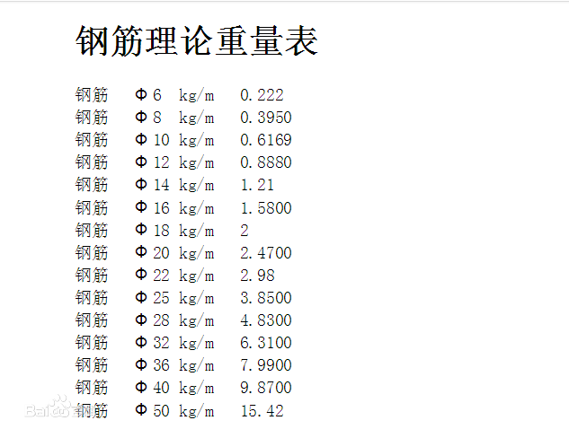
桩基工程主要单价分析表
序号 | 单位 | 单位 | 本工程
 |  |  | 每米工程量（A1） |  | 单价 | 延米单价 (元/m)A2 | 立方米单价（元/m3)A3
塔楼，600mm旋挖灌注桩（有效桩长≥38m）
序号 | 单位 | 单位 | 本工程
 |  |  | 每米工程量 | 每立方米工程量 | 单价 | 延米单价 (元/m)A2 | 每立方米单价（元/m3）A | 截面积
1 | 成孔 | m/m | 1.35 | 4.77 | 125.00 | 168.53 | 596.37 | 0.2826
2 | 土方 | m3/m | 0.38 | 1.35 | 130.00 | 49.53 | 175.28 | 0.2826
3 | 钢筋 | kg/m | 17.06 | 60.36 | 3.50 | 59.70 | 211.24 | 0.2826
4 | 砼(C35) | m3/m | 0.28 | 1.00 | 450.00 | 127.17 | 450.00 | 0.2826
5 | 后注浆 | t/m | 0.10 | 0.37 | 500.00 | 51.72 | 183.03 | 0.2826
6 | 注浆管 | m/m | 2.94 | 10.40 | 9.45 | 27.78 | 98.31 | 0.2826
7 | 声测管 | m/m | 0.40 | 1.43 | 9.76 | 3.95 | 13.97 | 0.2826
8 | 钻芯导管 | m/m | 0.03 | 0.10 | 61.22 | 1.75 | 6.19 | 0.2826
9 | 截桩 | 根/m | 0.03 | 0.10 | 252.00 | 7.20 | 25.48 | 0.2826
10 | 开办费 | 元/m
 | 合计 |  |  |  |  | 497.34

地下室，600mm旋挖灌注桩（抗拔、有效桩长≥15m）
序号 | 单位 | 单位 | 本工程
 |  |  | 每米工程量 | 每立方米工程量 | 单价 | 延米单价 (元/m)A2 | 每立方米单价（元/m3）A | 截面积
1 | 成孔 | m/m3 | 1.67 | 5.92 | 125.00 | 209.17 | 740.15 | 0.2826
2 | 土方 | m3/m3 | 0.47 | 1.67 | 130.00 | 61.47 | 217.53 | 0.2826
3 | 钢筋 | kg/m3 | 28.68 | 101.48 | 3.50 | 100.38 | 355.19 | 0.2826
4 | 砼(C30) | m3/m3 | 0.28 | 1.00 | 450.00 | 127.17 | 450.00 | 0.2826
5 | 后注浆 (2T) | t/m3 | 0.13 | 0.47 | 500.00 | 66.67 | 235.90 | 0.2826
6 | 侧注浆 (1T) | t/m3 |  | 0.00 |  | 0.00 | 0.00 | 0.2826
7 | 注浆管 | m/m3 | 3.35 | 11.84 | 9.45 | 31.63 | 111.91 | 0.2826
8 | 声测管 | m/m | 0.50 | 1.78 | 9.76 | 4.90 | 17.34 | 0.2826
9 | 钻芯导管 | m/m3 | 0.06 | 0.21 | 61.22 | 3.60 | 12.74 | 0.2826
10 | 截桩 | 根/m3 | 0.06 | 0.21 | 252.00 | 14.82 | 52.45 | 0.2826
11 | 开办费 | 元/m
 | 合计 |  |  |  |  | 619.81

支护
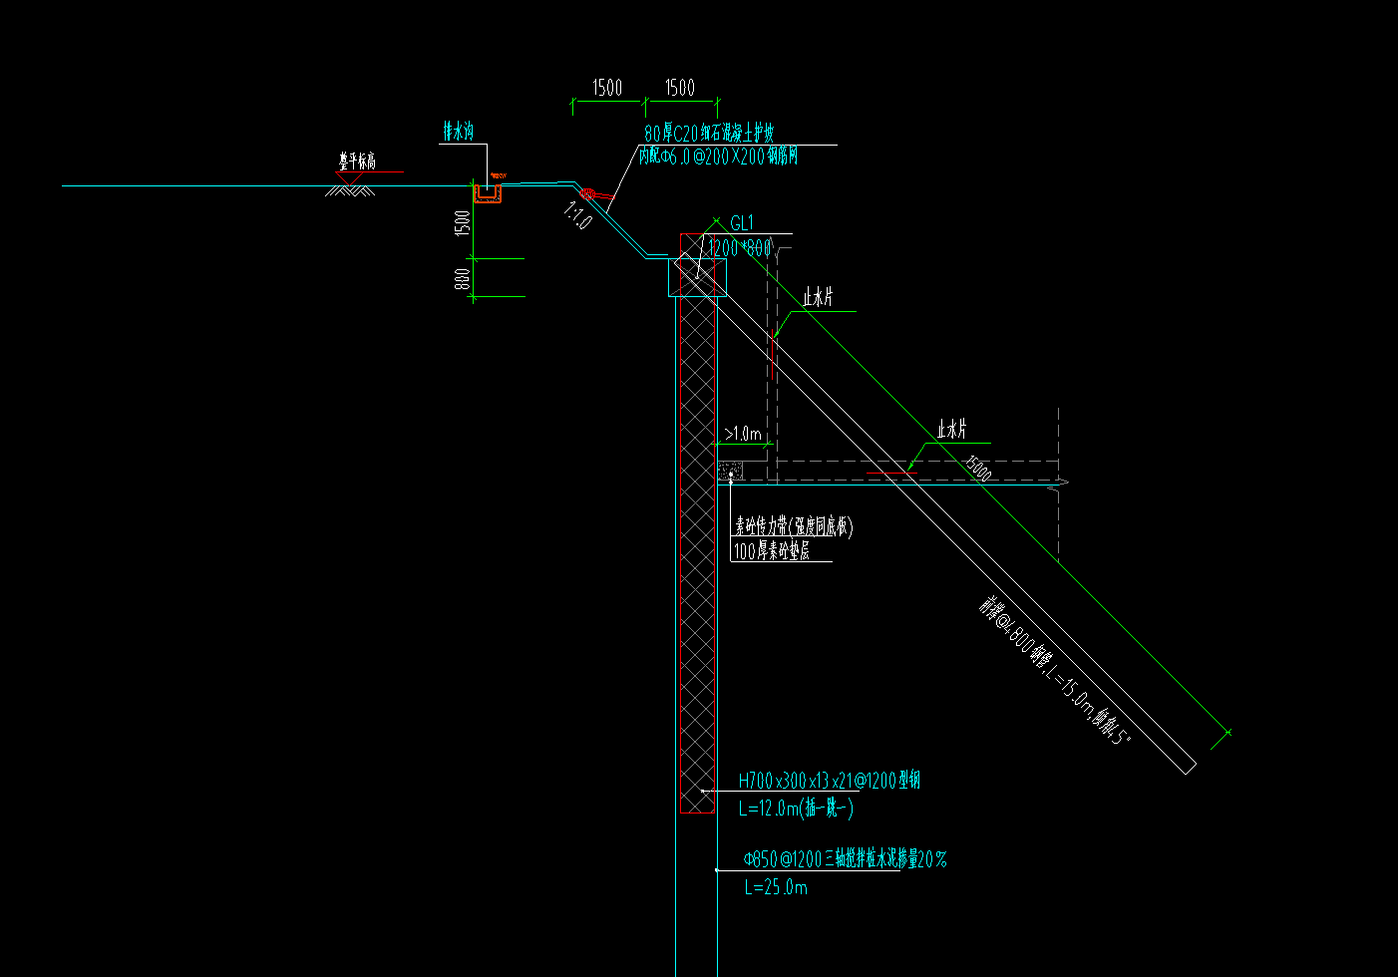
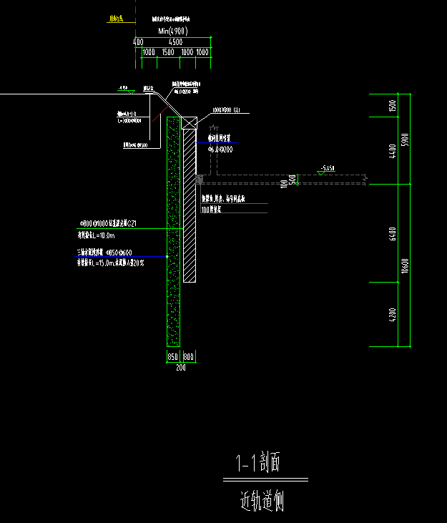
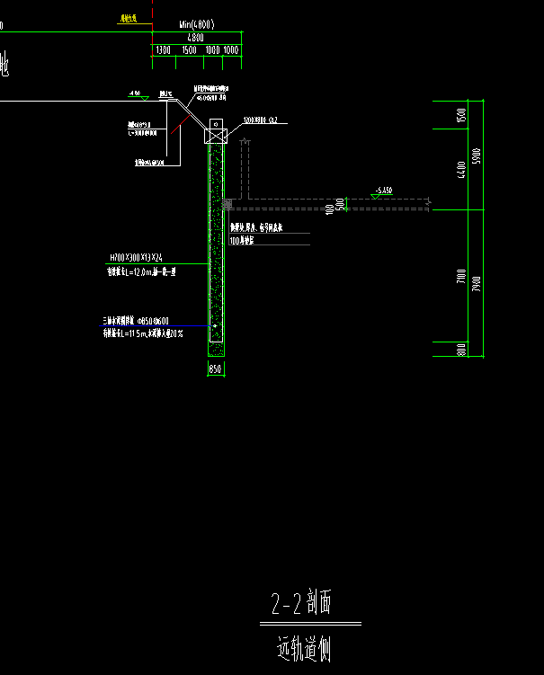
05表测算附表 支护工程
支护工程 | 支护形式 | 类型 | 桩径 | 基坑面积 （m2) | 支护长度（m） | 桩数（根） | 含量/说明 | 单桩桩长 （m） | 工程量 | 单位 | 综合单价 | 控制值 （万元） | 建筑面积（m2） | 相对建筑面积单位成本 （元/m2） | 延米费用
支护工程 | 三轴搅拌桩+灌注桩 |  |  | 23,200.00 | 721.00 |  |  |  | - |  |  | - | 44,206.37 | - | -
 | 1-1 剖面 | φ850-600三轴搅拌桩水泥掺量20% L=15.0m |  | 23,200.00 | 251.00 | 211 | 间隔 1200 | 15 | 3,165.00 | 元/米 | 199.94 | 63.28 | 44,206.37 | 14.31 | 2,521.16
 |  | φ800@1000钻孔灌注桩GZ1 有效桩长L=10.0m |  | 23,200.00 | 251.00 | 252 | 间隔 1000 | 10 | 2,520.00 | 元/米 | 709.57 | 178.81 | 44,206.37 | 40.45 | 7,123.97
 |  | φ48*3，L=3.0m@1000钢管 |  | 23,200.00 | 251.00 | 252 | 间隔 1000 | 3 | 756.00 | 元/米 | 30.00 | 2.27 | 44,206.37 | 0.51 | 90.36
 | 2-2 剖面 | φ850-600三轴搅拌桩水泥掺量20% L=11.5m |  | 23,200.00 | 470.00 | 393 | 间隔 1200 | 11.5 | 4,519.50 | 元/米 | 199.94 | 90.36 | 44,206.37 | 20.44 | 1,922.61
 |  | H700x300x13x24-1200型钢 L=12.0m(插一跳一) |  | 23,200.00 | 470.00 | 393 | 间隔 1200 | 12 | 4,716.00 | 元/米 | 186.80 | 88.09 | 44,206.37 | 19.93 | 1,874.36 | 标准租期按照 8个月
 |  | φ48*3，L=3.0m@1000钢管 |  | 23,200.00 | 470.00 | 471 | 间隔 1000 | 3 | 1,413.00 | 元/米 | 30.00 | 4.24 | 44,206.37 | 0.96 | 90.19
 | 冠梁： 尺寸-长：1.0 尺寸-宽：0.8 |  |  | 23,200.00 | 251.00 |  | 截面积：0.80 | 砼/m3 | 200.80 | m3 | 713.35 | 14.32 | 44,206.37 | 3.24 | 570.68
 |  |  |  | 23,200.00 | 251.00 |  |  | 模板/m2 | 489.45 | m2 | 60.69 | 2.97 | 44,206.37 | 0.67 | 118.35
 |  |  |  | 23,200.00 | 251.00 |  |  | 钢筋/kg | 34,096.01 | kg | 4.78 | 16.30 | 44,206.37 | 3.69 | 649.32
 | 冠梁： 尺寸-长：1.2 尺寸-宽：0.8 |  |  | 23,200.00 | 470.00 |  | 截面积：0.96 | 砼/m3 | 451.20 | m3 | 713.35 | 32.19 | 44,206.37 | 7.28 | 684.82
 |  |  |  | 23,200.00 | 470.00 |  |  | 模板/m2 | 916.50 | m2 | 60.69 | 5.56 | 44,206.37 | 1.26 | 118.35
 |  |  |  | 23,200.00 | 470.00 |  |  | 钢筋/kg | 64,618.42 | kg | 4.78 | 30.89 | 44,206.37 | 6.99 | 657.18
 | 冠梁土方开挖 |  |  | 23,200.00 | 721.00 |  | / |  | 652.00 | m3 | 120.00 | 7.82 | 44,206.37 | 1.77 | 108.52
 | 挂网喷浆 |  |  | 23,200.00 | 721.00 |  | 坡面挂网喷射80厚C20细石砼面层，含泄水孔 |  | 721.00 | 元/延米 | 300.00 | 21.63 | 44,206.37 | 4.89 | 300.00
 | 排水沟 |  |  | 23,200.00 | 721.00 |  | 截面积 0.12 |  | 86.52 | m3 | 800.00 | 6.92 | 44,206.37 | 1.57 | 96.00
 | 基坑降水 |  |  | 23,200.00 | 721.00 |  | 降水 |  | 23,200.00 | 元/延米 | 10.00 | 23.20 | 44,206.37 | 5.25 | 321.78
 | 基坑监测及其他 |  |  | 23,200.00 | 721.00 |  |  |  | 23,200.00 |  | 5.00 | 11.60 | 44,206.37 | 2.62 | 160.89
 | 实体工程费用合计 |  |  |  | 721.00 |  |  |  |  |  |  | 600.46 | 44,206.37 | 135.83 | 8,328.18
 | 开办费及预留变更 |  |  |  | 721.00 |  |  |  | 12% |  |  | 72.06 | 44,206.37 | 16.30 | 999.38
 | 费用合计 |  |  |  | 721.00 |  |  |  |  |  |  | 672.52 | 44,206.37 | 152.13 | 9,327.56
科目 | 序号 | 项目 | 姑苏第

地铁保护区自动化监测 | 一 | 地铁保护区监测
 |  | 总价 | 642,610.00
 |  | 面积 | 42,000.00
 |  | 单方 | 15.30

